Об авторе
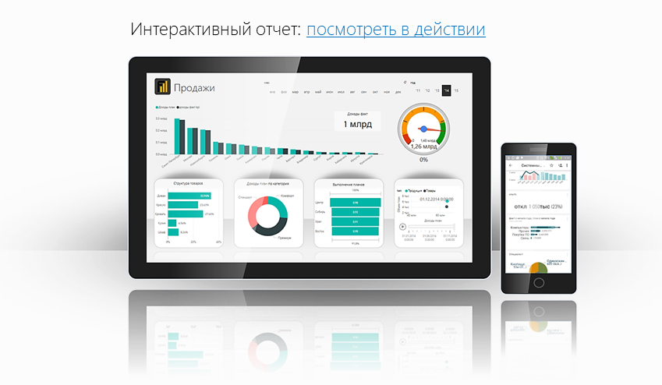
Файл подготовлен руководителем
Консультационной группы Finalytics.PRO
Салостей Станиславом

Finalytics.PRO занимается созданием интерактивных
аналитических отчетов для финансистов и
руководителей на платформе Power BI.
Преимущество таких отчетов:
наглядность, доступность, всегда онлайн.

Мы таже проводим корпоративное обучение
работе с Excel и Power BI.

По всем вопросам обращайтесь:
+7 913 388 7176 | www.finalytics.pro
SalosteySV@finalytics.pro | www.vk.com/finalytics

Современные инструменты работы с большими объемами данных для финансистов

